Bon de Commande LABO FRANCE
 | Merci de ne remplir que les cases en jaune obligatoires |  |  | Votre interlocuteur Labo France : NICOLAS FILLIOT 06.65.23.15.51

ZI de Ladoux - Rue Bleue - BP 70051 • 63118 CEBAZAT

Commande à envoyer à l'adresse suivante : nfilliot@labo-france.fr

Contact | Mail
Date | SIRET

FACTURATION |  |  |  | LIVRAISON
NOM |  |  | NOM
A.D.1 |  |  | A.D.1
A.D.2 |  |  | A.D.2
VILLE |  |  | VILLE
C.P |  |  | C.P
Tel/Gsm |  |  | Tel/Gsm

DESIGNATION |  | NOMBRE | EMB./U | QTE TOT | PU HT / U | MONTANT | OBSERV
HYGI LABO (solution hydroalcoolique Mains et Surfaces,TP1, TP2 ET TP4 NORME NF 14-476 en vrac) |  |  | 10 | 0 | 12.5 | 0 | TVA 5,5%
HYGI LABO (solution hydroalcoolique Mains et Surfaces,TP1, TP2 ET TP4 NORME NF 14-476 en vrac) |  |  | 30 | 0 | 12.5 | 0 | TVA 5,5%
NET BACT (bidons doseurs de 1L) |  |  | 1 | 0 | 23.65 | 0
NET BACT (vrac) |  |  | 10 | 0 | 20.05 | 0
TUBOR (savon main microbilles sans rinçage) |  |  | 1 | 0 | 21.55 | 0
BIG CLEAN (grand pot de lingettes) |  |  | 1 | 0 | 36.7 | 0
LABO BINE (lot de 6 rlx de papier ouate 450F) |  |  | 1 | 0 | 30 | 0
CLIMCLEAN (désinfectant aérosol de clim) |  |  | 1 | 0 | 23.6 | 0
Pulvérisateur 500mL |  |  | 1 | 0 | 5 | 0

 |  |  |  | MONTANT TOTAL = |  | 0
FRANCO DE PORT ATTEINT A 300€ HT
DOMICILIATION OBLIGATOIRE |  |  | REGLEMENT
 |  |  | Traite.N.A |  |  | JOINT A LA CDE
 |  |  | PROFORMA - VIREMENT ou CB |  |  | 30 JOURS DATE DE FACTURE
BANQUE |  |  | CHEQUE |  |  | 45 JOURS FIN DE MOIS
AGENCE |  |  | VIREMENT
CP VILLE

ACHETEUR |  |  | Type de règlement choisi à préciser ci-dessus
 |  |  | JOINDRE RIB POUR TOUS REGLEMENTS HORS PROFORMA

PRODUITS
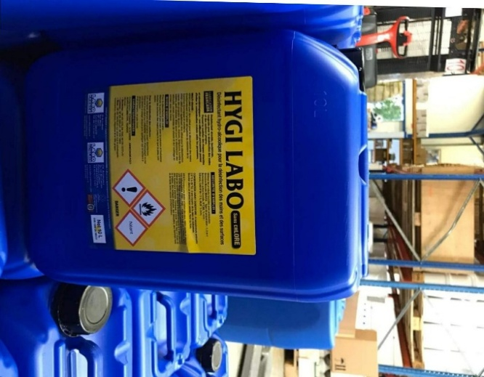
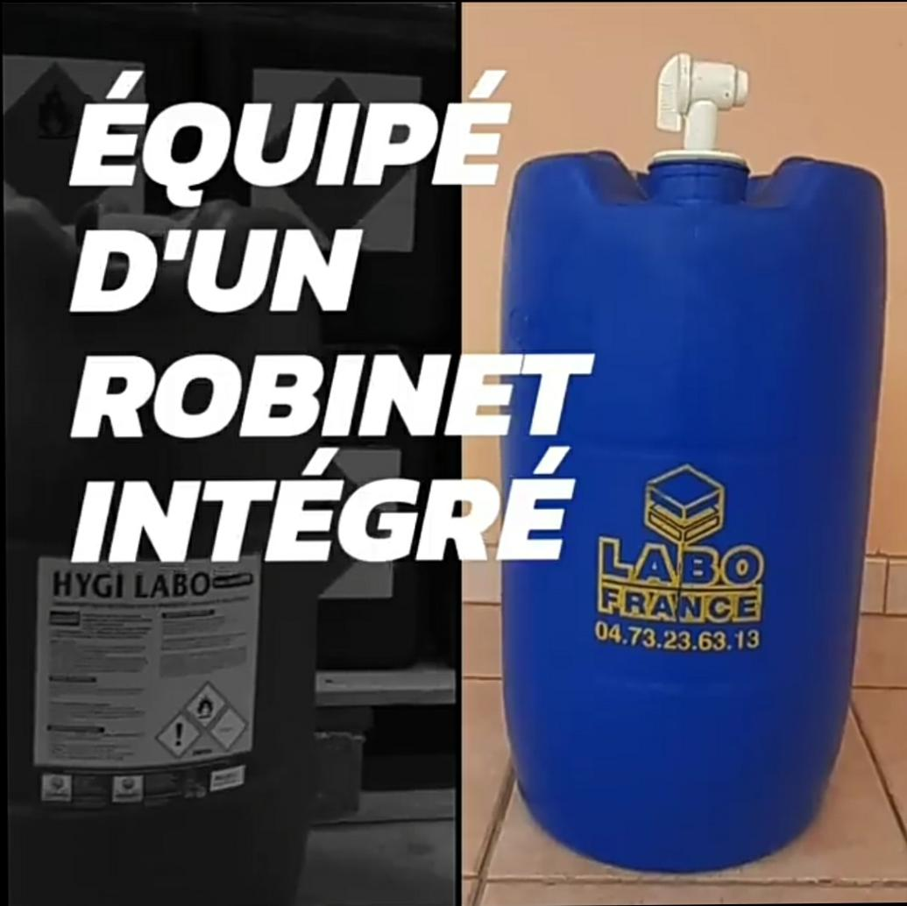

SOLUTION HYDROALCOOLIQUE MAINS ET SURFACES /10L | SOLUTION HYDROALCOOLIQUE MAINS ET SURFACES /30L

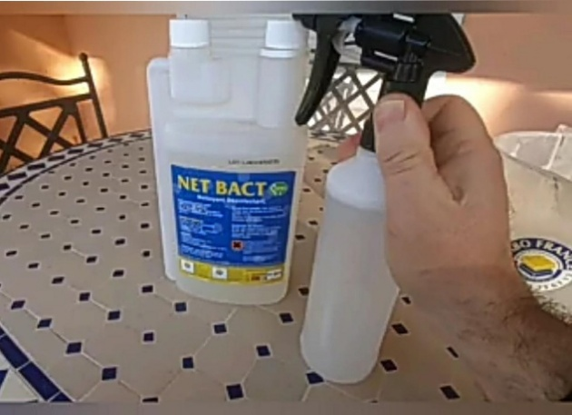
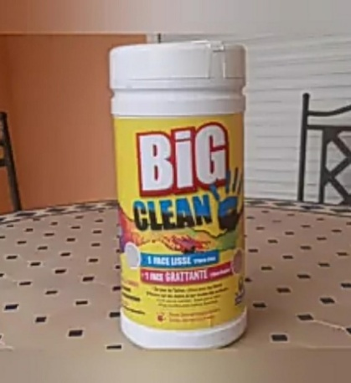
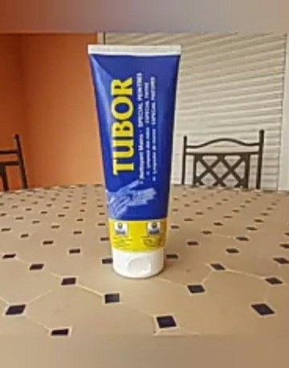

DESINFECTANT VIRUCIDE POUR SURFACES /DOSEUR 1L OU BIDON 10L |  | LINGETTES NETTOYANTES | SAVON MAINS EN TUBE SANS RINÇAGE FACILE A TRANSPORTER

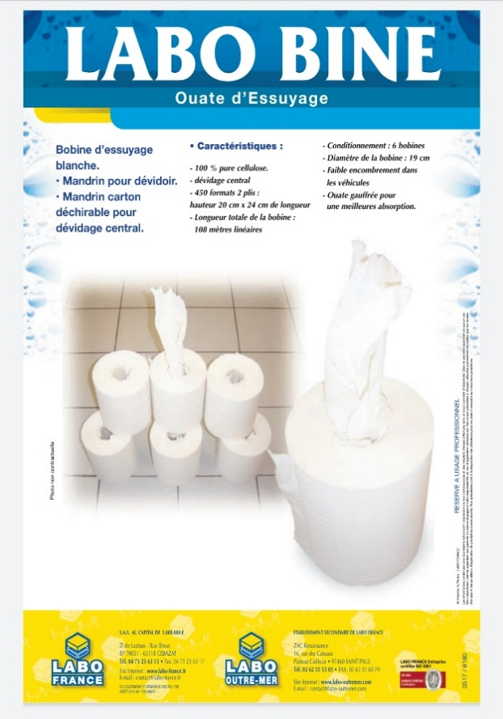

 |  | POUR PLUS D'INFORMATIONS VOUS POUVEZ ME CONTACTER DIRECTEMENT PAR TELEPHONE OU MAIL 06.65.23.15.51 nfilliot@labo-france.fr

OUATE D'ESSUYAGE

